用語定義
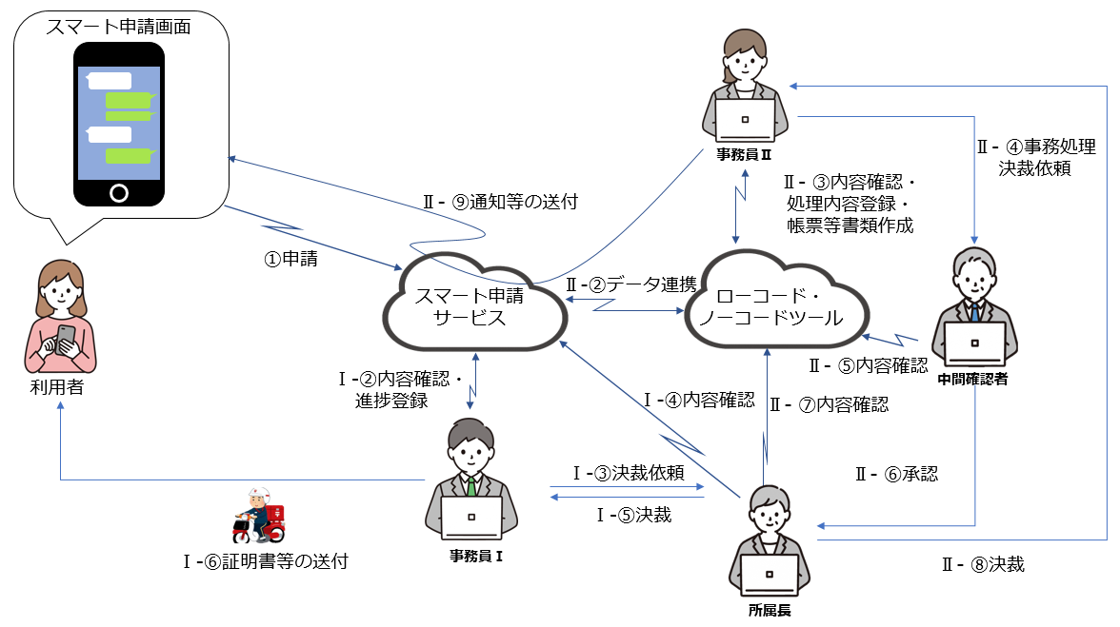
用語定義

# | 用語名 | 用語の定義
1 | アプリケーション | ローコード・ノーコードツールで構築した業務システムのこと。また、オンライン申請システムとローコード・ノーコードツールが一体となったシステムの場合は、構築した一手続きのこと。
2 | ツール | ローコード・ノーコードツールのこと。
3 | 手続き | オンライン申請システムにおける一つの業務の総称。 ※下部イメージ図参照
4 | 申請 | 手続き内の一利用者又は一職員が行うもの。 ※下部イメージ図参照

イメージ図 （オンライン申請システムとローコード・ノーコードツールをそれぞれ構築する場合）
オンライン申請
ローコード・ノーコードツール

手続き
（〇〇補助金申請など）
レコード
申請
アプリケーション
（〇〇補助金申請管理など）

様式８
我孫子市スマート申請システム導入業務委託 見積書 |  |  |  |  |  |  |  |  |  | （様式８）

データで提出する際は、
このシートを削除してください。
 |  |  |  |  |  |  |  |  |  | 令和５年 月 日

 |  |  |  |  | 住 所
 |  |  |  |  | 名 称 |  | 印
 |  |  |  |  | 代表者氏名

令和５年度 システム構築・導入経費 |  |  |  |  |  |  |  |  |  | 単位：円
No | 項目 |  | 数量 |  |  | 単価 |  | 金額 | 備考

令和５年度システム構築・導入経費合計（税抜き） |  |  |  |  |  |  |  | 0
消費税額 |  |  |  |  |  |  |  | 0
令和５年度システム構築・導入経費合計（税込み） |  |  |  |  |  |  |  | 0

令和５年度 システム使用料、保守経費
No | 項目 | 数量 |  | 月数 |  | 単価 |  | 金額 | 備考

令和５年度システム使用料、保守経費合計（税抜き） |  |  |  |  |  |  |  | 0
消費税額 |  |  |  |  |  |  |  | 0
令和５年度システム使用料、保守経費合計（税込み） |  |  |  |  |  |  |  | 0

令和６年度 システム使用料、保守経費
No | 項目 | 数量 |  | 月数 |  | 単価 |  | 金額 | 備考

令和６年度システム使用料、保守経費合計（税抜き） |  |  |  |  |  |  |  | 0
消費税額 |  |  |  |  |  |  |  | 0
令和６年度システム使用料、保守経費合計（税込み） |  |  |  |  |  |  |  | 0

令和７年度 システム使用料、保守経費
No | 項目 | 数量 |  | 月数 |  | 単価 |  | 金額 | 備考

令和７年度システム使用料、保守経費合計（税抜き） |  |  |  |  |  |  |  | 0
消費税額 |  |  |  |  |  |  |  | 0
令和７年度システム使用料、保守経費合計（税込み） |  |  |  |  |  |  |  | 0

令和８年度 システム使用料、保守経費
No | 項目 | 数量 |  | 月数 |  | 単価 |  | 金額 | 備考

令和８年度システム使用料、保守経費合計（税抜き） |  |  |  |  |  |  |  | 0
消費税額 |  |  |  |  |  |  |  | 0
令和８年度システム使用料、保守経費合計（税込み） |  |  |  |  |  |  |  | 0

令和５年度から令和８年度の総事業費
令和５年度から令和８年度の総事業費 |  |  |  |  |  |  |  | 0

